Sheet1
あああ
日本語
箇条書き

Sheet2
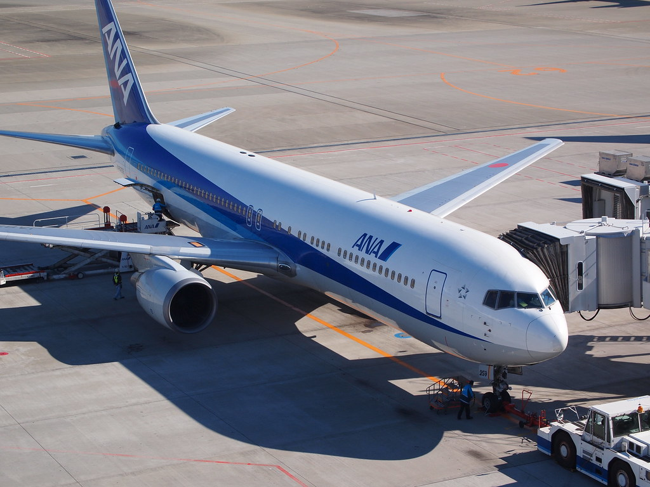

この写真 の作成者 不明な作成者 は CC BY のライセンスを許諾されています

